상품제안서
요이치 헬스건 무선 마사지기 | 상품코드: F15739

 |  |  |  |  |  |  | 02-412-0044 | www.easy1.co.kr
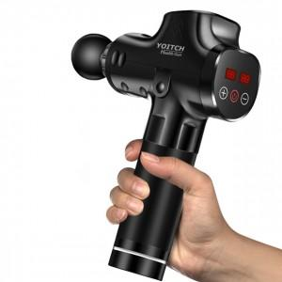 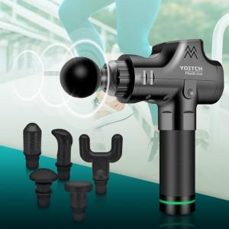

【상세/제작정보】 | 20단계의 진동레벨 강도 조절가능, LCD터치 스크린

【인쇄/포장옵션】 | 레이저 / 시판박스

【공급단가】 | 수량 | 5~ | 30~ | 50~ | 100~ | 500~
*VAT별도 | 단가 | 94,500원 | 91,000원 | 87,500원 | 84,000원 | 81,900원

【상품 URL】 | https://dev.easy1.co.kr:443/src/goods_detail.php?gdno=15739

